Strategy 补跌1
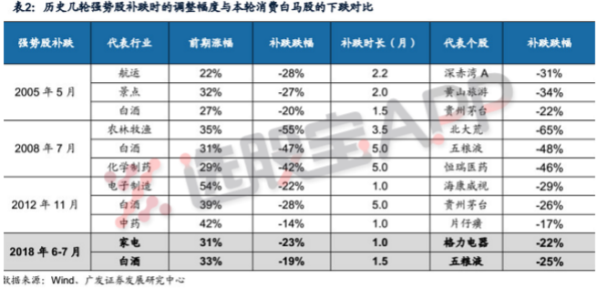
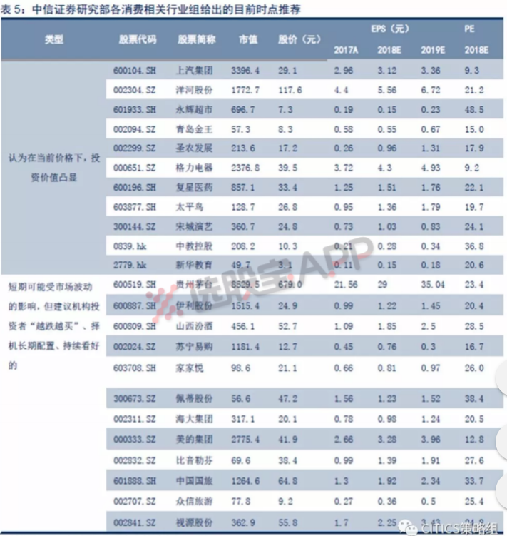
策略：上周到底出现了哪些利空，股指又开始下跌？这些利空有没有得到一定的缓解？历史上有一说法“强 势股补跌”是熊市末期特征，到底靠谱不靠谱。另分析师独家流出一份“越跌越买”名单

Strategy 补跌2
